Volumes Totais e Q em cada Fase
Etapa | Volume [cm³] | Volume [m³] | Volume [L]
1º Tanque de Armazenamento | 192772.5051 | 0.1927725051 | 192.7725051
Reator | 300835.1069 | 0.3008351069 | 300.8351069
Separação | 239427.408 | 0.239427408 | 239.427408
2º Tanque de Armazenamento (NaOH) | 121212.2066 | 0.1212122066 | 121.2122066
3º Tanque de Armazenamento de CaCO3 | 118215.2015 | 0.1182152015 | 118.2152015

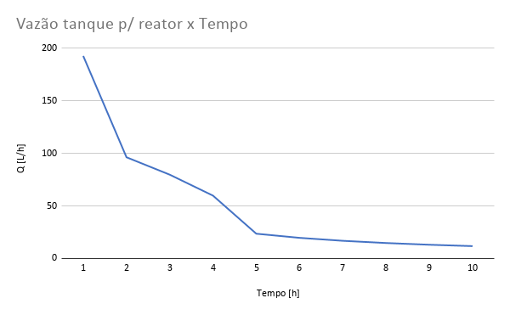

Vazão do Tanque p/ Reator [L/h] | T [h]
192.7725051 | 1
96.38625256 | 2
79.80913601 | 3
59.85685201 | 4
23.64304029 | 5
19.70253358 | 6
16.88788592 | 7
14.77690018 | 8
13.13502239 | 9
11.82152015 | 10

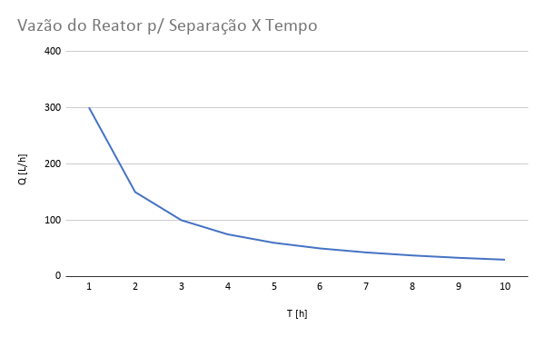

Vazão do Reator p/ Separação [L/h] | T [h]
300.8351069 | 1
150.4175535 | 2
100.278369 | 3
75.20877673 | 4
60.16702139 | 5
50.13918449 | 6
42.97644385 | 7
37.60438837 | 8
33.42612299 | 9
30.08351069 | 10

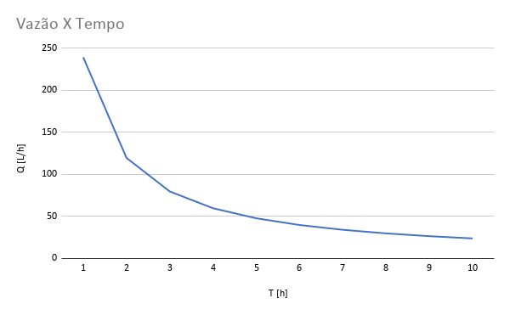
Vazão da separação [L/h] | T [h]
239.427408 | 1
119.713704 | 2
79.80913601 | 3
59.85685201 | 4
47.88548161 | 5
39.90456801 | 6
34.20391543 | 7
29.928426 | 8
26.60304534 | 9
23.9427408 | 10

